Лист1
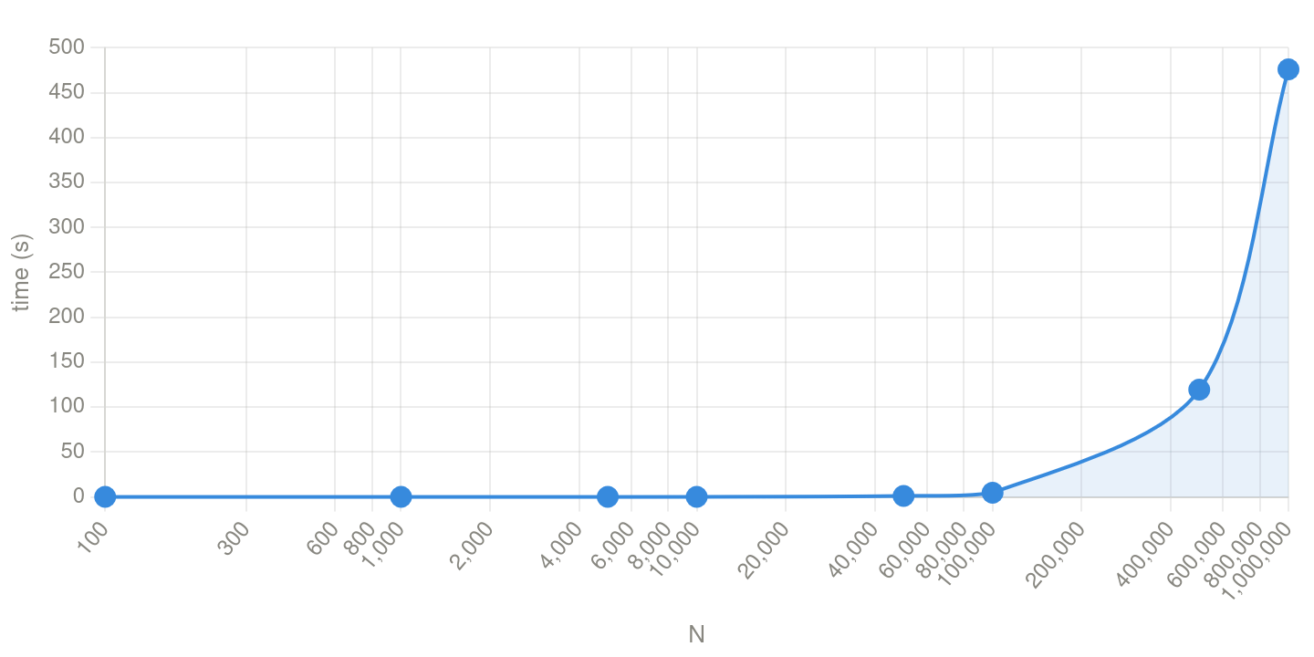
N | answer | time
100 | 73 | 0.000027
1000 | 977 | 0.000482
5000 | 1809 | 0.013521
10000 | 3617 | 0.052577
50000 | 34465 | 1.121067
100000 | 68929 | 4.77042
500000 | 475713 | 119.506
1000000 | 951425 | 475.999

